Sheet1
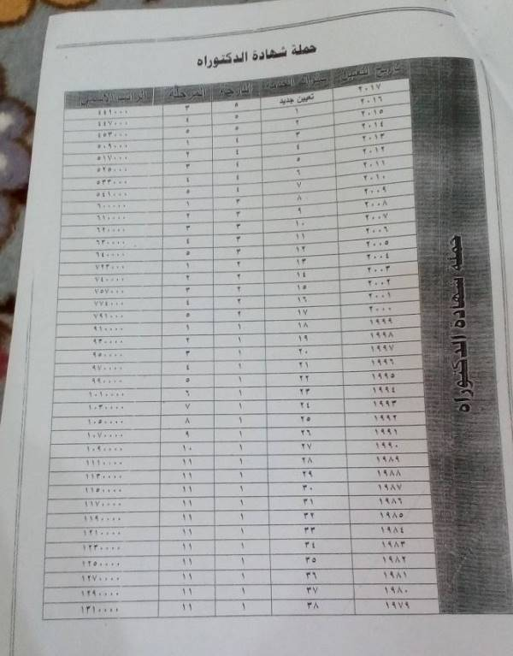
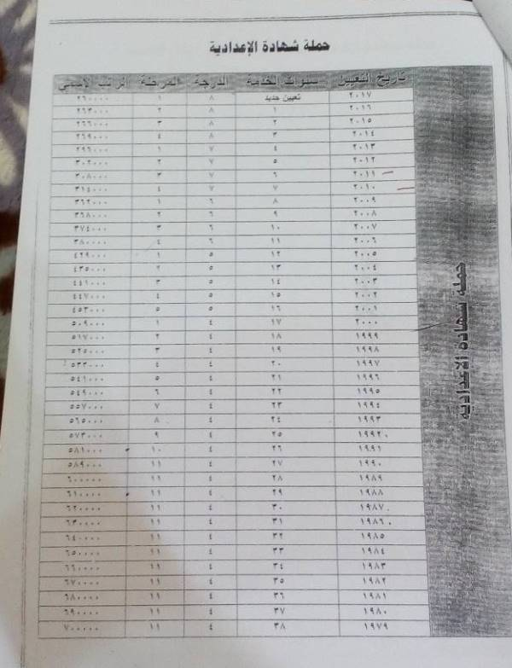
ت | الاسم | المهنة | الشهادة | تاريخ التعيين | الدرجة | المرحلة | تاريخ استحقاق العلاوة
1 | عبد الفتاح رشيد مخلف | ط.م.بفرع | دكتوراه | 1999-03-09 | 2 | 3 | 2018-03-09 | المطلوب لما اجي اجيك كل بداية شهر من الموظفين الي يستحقوا ترفيع خلال هذا الشهر حسب تاريخ تعيينه وشهادته والدرجة والمرحلة الحالية
2 | عمر رشيد مخلف | طبيب اسنان اقدم | دكتوراه | 2005-02-06 | 4 | 5 | 2018-08-06 | حيث لدينا جدول خاص بكل شهادة وبكل سنوات الخدمة وكم مبين بالصور التالية
3 | حميد رشيد مخلف | م.محاسب | معهد | 2013-07-29 | 7 | 4 | 2019-07-29
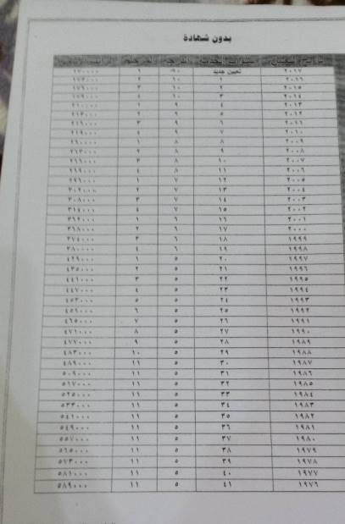
4 | ماهر عواد حميد | حرفي اول | بدون شهادة | 2013-07-29 | 9 | 4 | 2013-07-29
5 | عبد اللطيف سليمان خلف | تقني طبي | معهد | 1982-12-19 | 4 | 11 | 1982-12-19
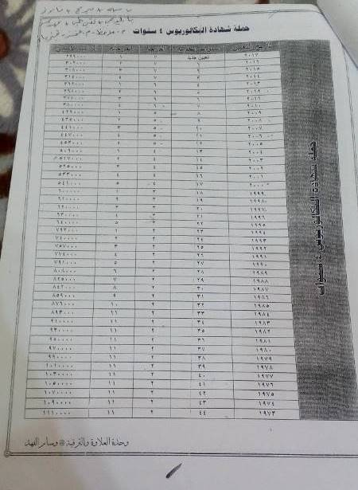
6 | كريم فياض صالح علي | ر.م.ماهر | اعدادية | 1996-09-02 | 4 | 7 | 2018-08-25
7 | علية حسين علي خلف | رئيس حرفيين اقدم | بدون شهادة | 1992-11-03 | 5 | 9 | 1992-11-03
8 | يوسف فيحان سويدان نجم | مضمد | بدون شهادة | 1979-10-15 | 5 | 11 | 1979-10-15
9 | سعود حمد فرحان | ر.م.ماهر اقدم | اعدادية | 1994-10-19 | 4 | 7 | 1994-10-19
10 | مجبل زبيدي شرقي | امين مخزن | معهد | 2008-07-23 | 6 | 4 | 2008-07-23
11 | مثنى يوسف عبدالله | مترجم | بكلوريوس | 2008-08-19 | 5 | 5 | 2008-08-19

